表紙
画面設計書

高速バス予約システム

運用管理者サブシステム

02.トップ-画面レイアウト
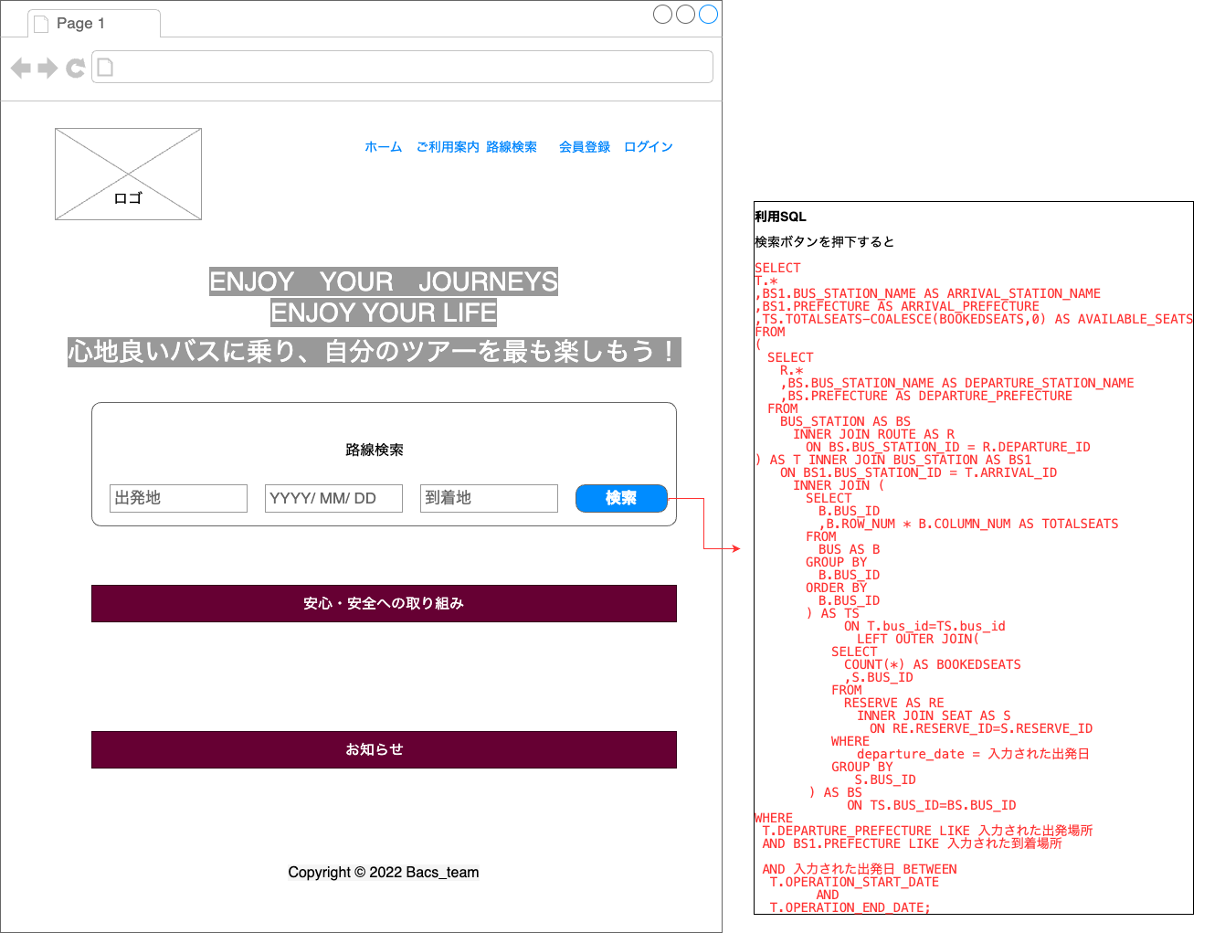
システム名 | サブシステム名 | 画面名 | 作成者 | 作成日時 | 更新者 | 更新日時
高速バス予約システム | 利用者システム | トップ-画面 | Vu |  | Long | 2022-12-17
画面レイアウト

04.路線検索-画面レイアウト
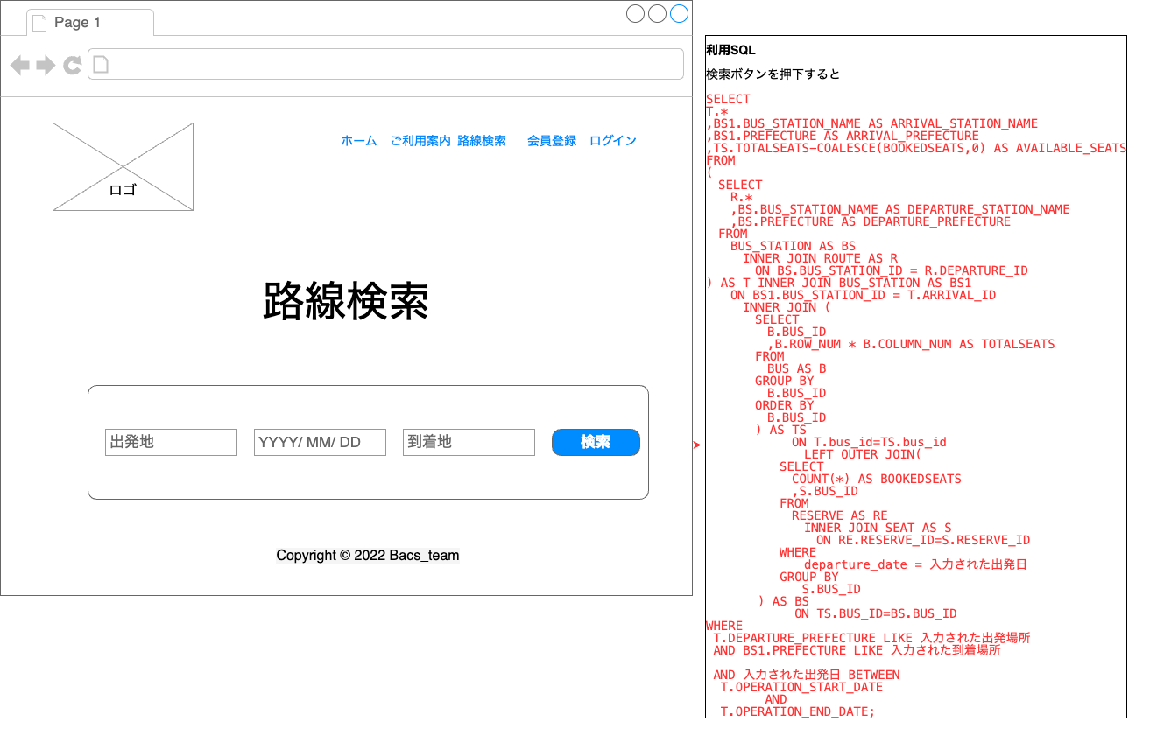
システム名 | サブシステム名 | 画面名 | 作成者 | 作成日時 | 更新者 | 更新日時
高速バス予約システム | 利用者システム | 路線検索-画面 | Vu |  | Long | 2022-12-17
画面レイアウト

06.路線検索結果-画面レイアウト
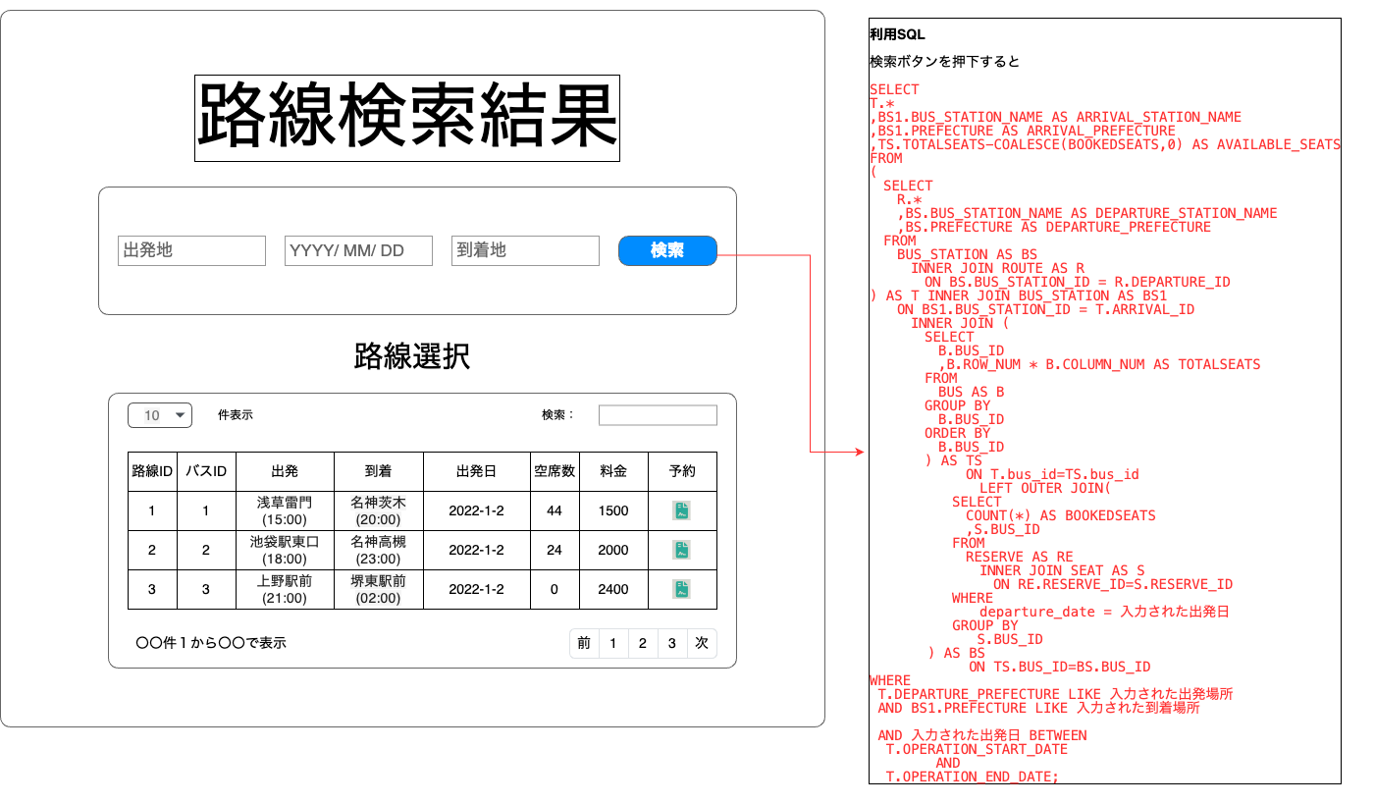
システム名 | サブシステム名 | 画面名 | 作成者 | 作成日時 | 更新者 | 更新日時
高速バス予約システム | 利用者システム | 路線検索結果-画面 | Vu |  | Long | 2022-12-17
画面レイアウト

08.座席指定-画面レイアウト
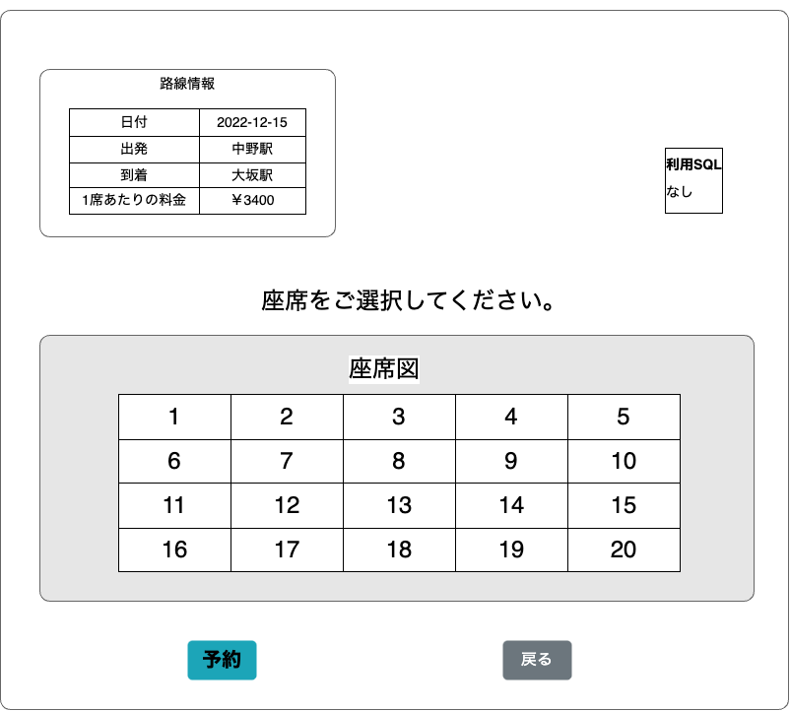
システム名 | サブシステム名 | 画面名 | 作成者 | 作成日時 | 更新者 | 更新日時
高速バス予約システム | 利用者システム | 座席指定-画面 | Vu |  | Long | 2022-12-17
画面レイアウト

10.予約確認-画面レイアウト
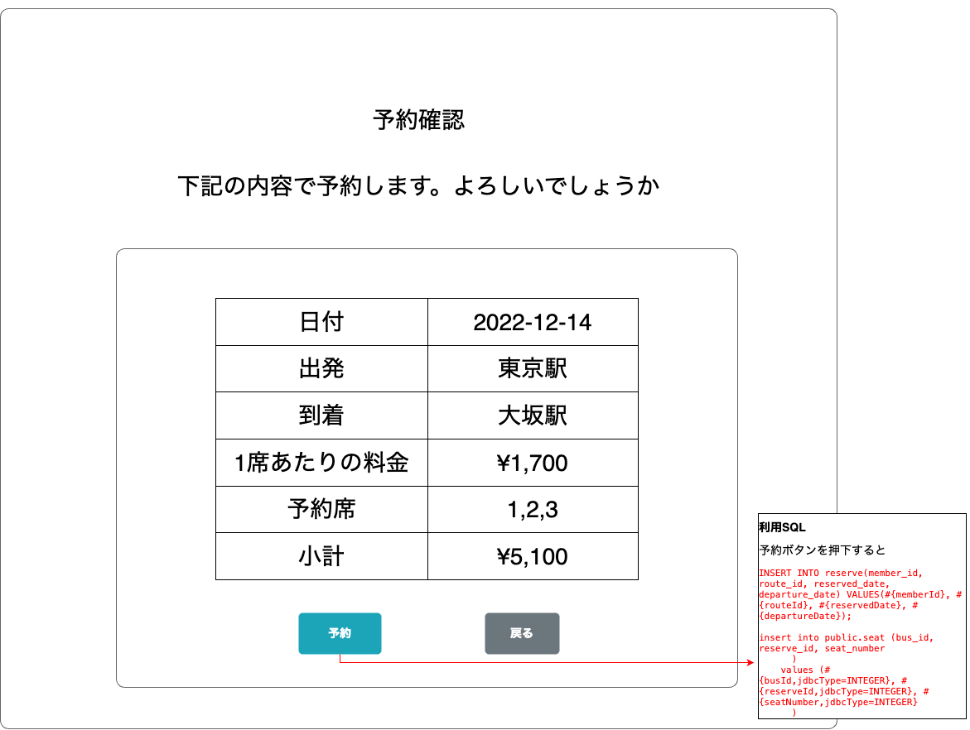
システム名 | サブシステム名 | 画面名 | 作成者 | 作成日時 | 更新者 | 更新日時
高速バス予約システム | 利用者システム | 予約確認-画面 | Vu |  | Long | 2022-12-19
画面レイアウト

12.予約完了-画面レイアウト
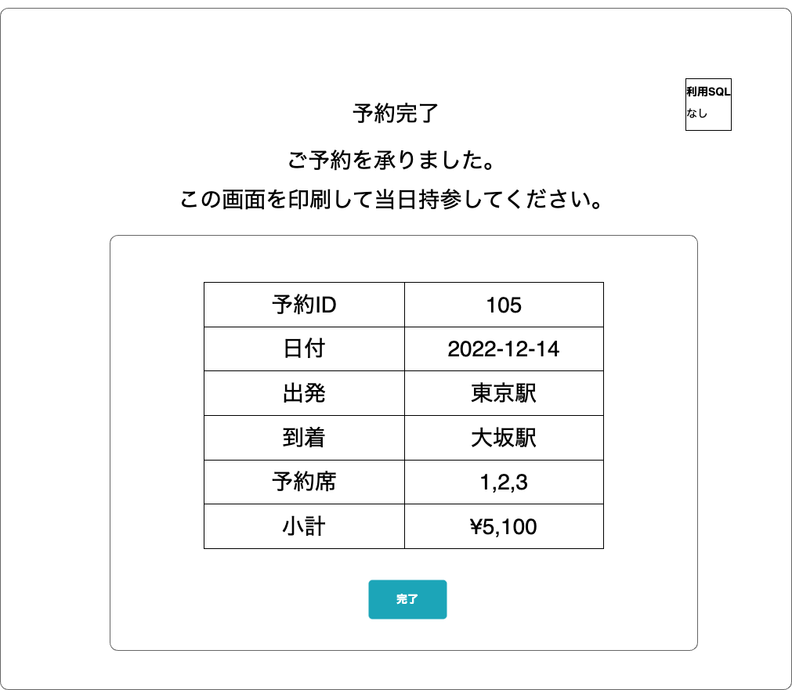
システム名 | サブシステム名 | 画面名 | 作成者 | 作成日時 | 更新者 | 更新日時
高速バス予約システム | 利用者システム | 予約完了-画面 | Vu |  | Long | 2022-12-19
画面レイアウト

13.予約一覧-画面レイアウト
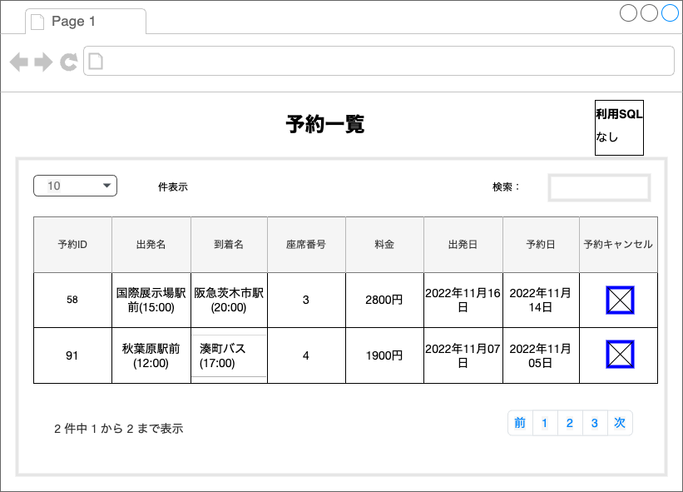
システム名 | サブシステム名 | 画面名 | 作成者 | 作成日時 | 更新者 | 更新日時
高速バス予約システム | 利用者システム | 予約一覧-画面 | Vu |  | Long | 2022-12-19
画面レイアウト

15.ログイン-画面レイアウト
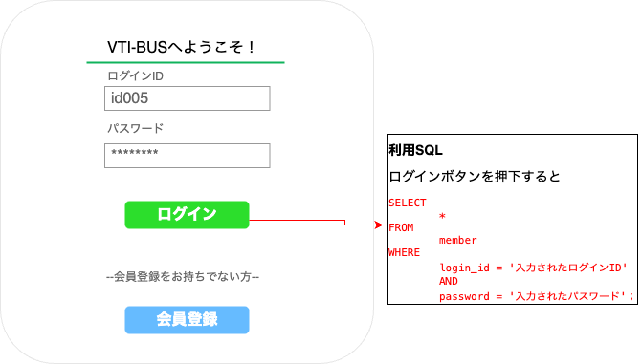
システム名 | サブシステム名 | 画面名 | 作成者 | 作成日時 | 更新者 | 更新日時
高速バス予約システム | 利用者システム | ログイン-画面 | Vu |  | Long | 2022-12-19
画面レイアウト

17.会員登録-画面レイアウト
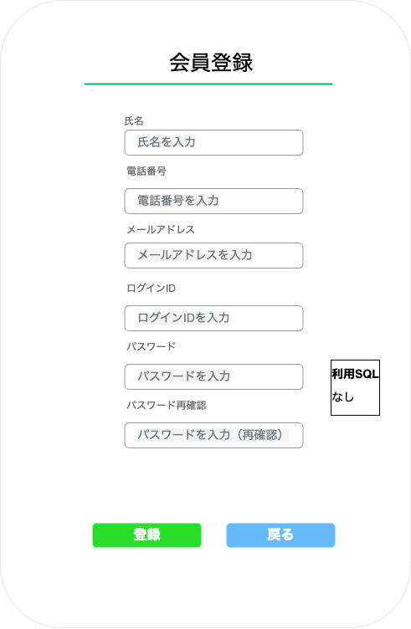
システム名 | サブシステム名 | 画面名 | 作成者 | 作成日時 | 更新者 | 更新日時
高速バス予約システム | 利用者システム | 会員登録-画面 | Vu |  | Long | 2022-12-19
画面レイアウト

18.会員登録確認-画面レイアウト
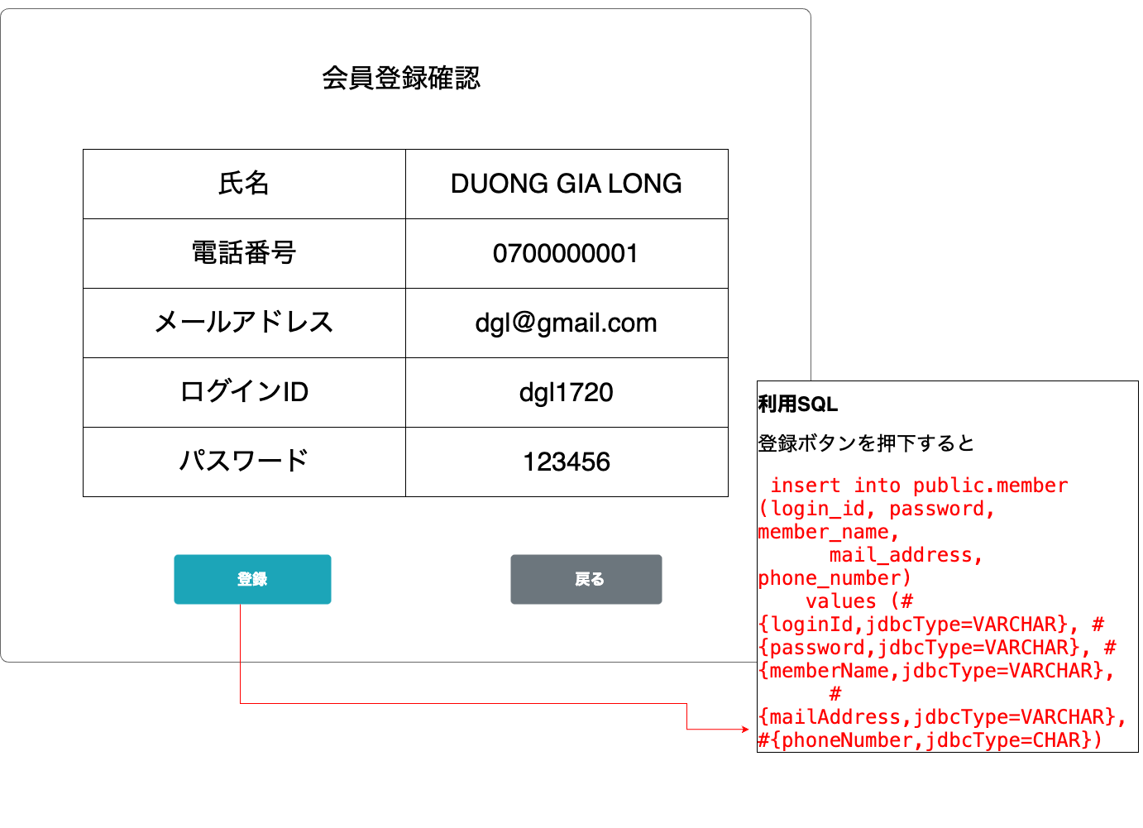
システム名 | サブシステム名 | 画面名 | 作成者 | 作成日時 | 更新者 | 更新日時
高速バス予約システム | 利用者システム | 会員登録確認-画面 | Vu
画面レイアウト

20.会員登録完了-画面レイアウト
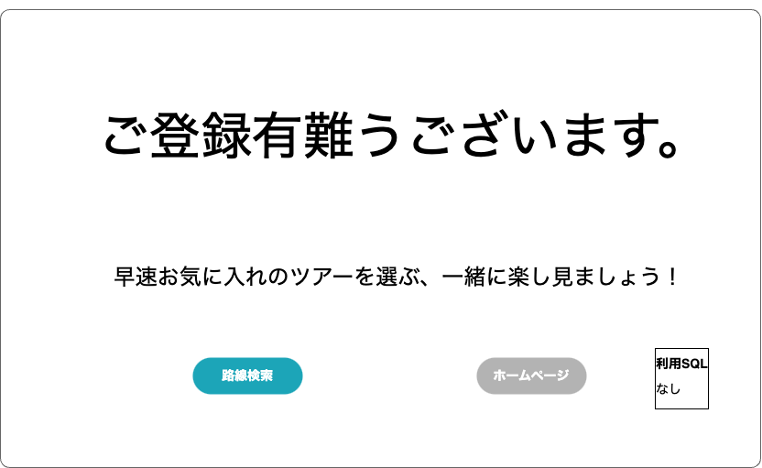
システム名 | サブシステム名 | 画面名 | 作成者 | 作成日時 | 更新者 | 更新日時
高速バス予約システム | 利用者システム | 会員登録完了-画面 | Vu
画面レイアウト

22.予約削除確認-画面レイアウト
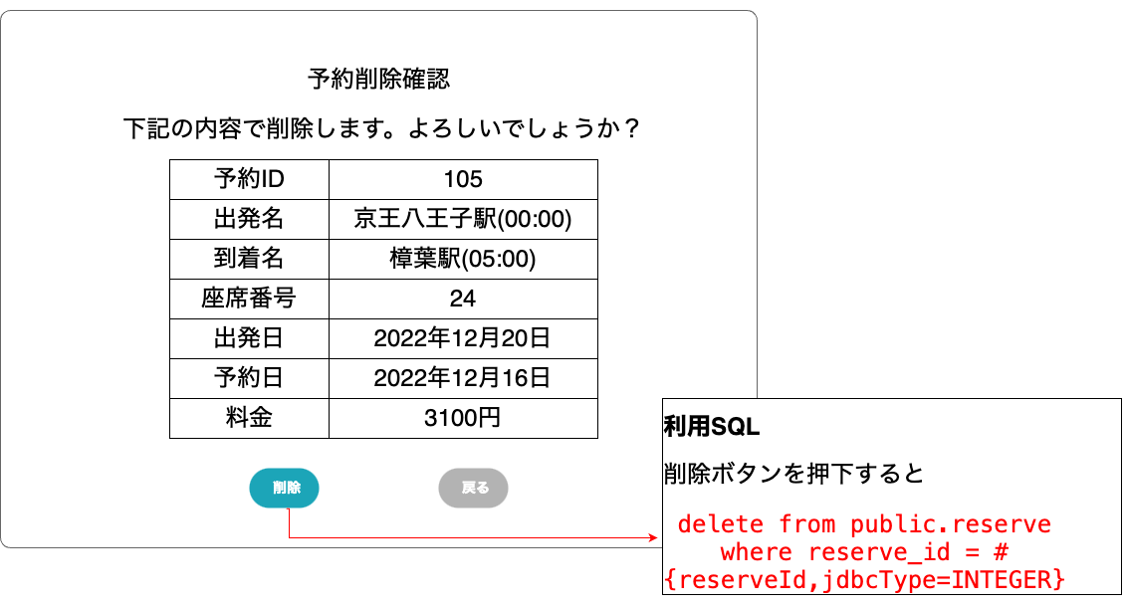
システム名 | サブシステム名 | 画面名 | 作成者 | 作成日時 | 更新者 | 更新日時
高速バス予約システム | 利用者システム | 予約削除確認-画面 | Vu |  | Long | 2022-12-19
画面レイアウト

24.ご利用案内-画面レイアウト
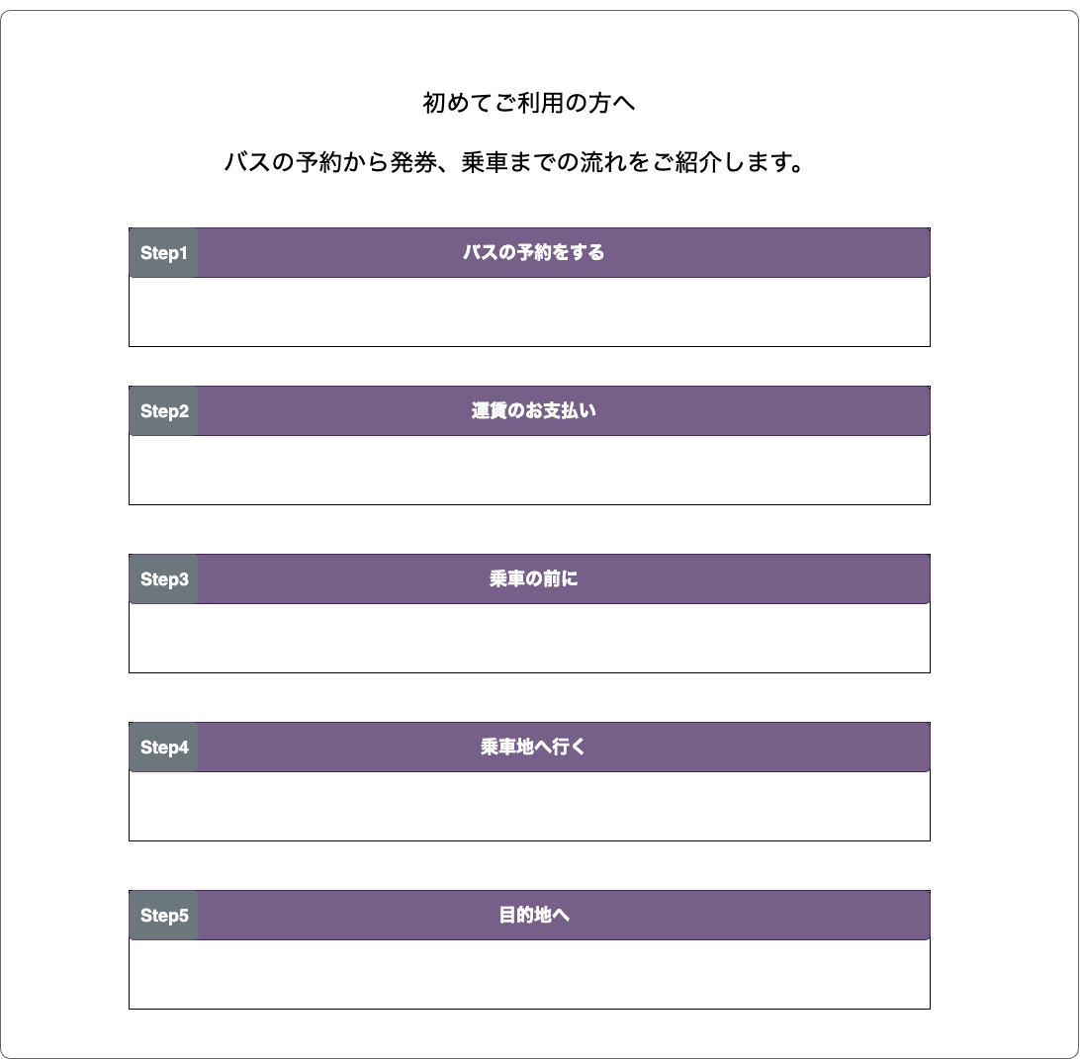
システム名 | サブシステム名 | 画面名 | 作成者 | 作成日時 | 更新者 | 更新日時
高速バス予約システム | 利用者システム | ご利用案内-画面 | Vu |  | Long | 2022-12-19
画面レイアウト

